ORDEM BANCÁRIA
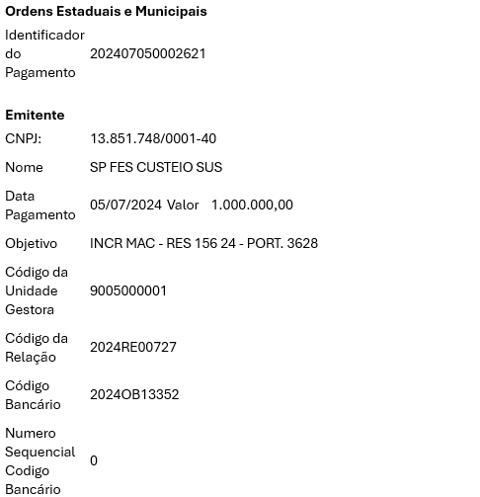

Jun-25

